DISEÑO DE CIMIENTOS CORRIDOS
DISEÑO DE CIMIENTOS CORRIDOS DE CONCRETO CICLOPEO - CERCO PERIMÉTRICO

 |  | DATOS DEL TERRENO : |  |  |  |  |  |  |  |  |  |  |  |  |  |  | TABLA DE REFERENCIA
 |  | Peso específico (gs) = |  |  |  |  |  |  | 2080 |  |  | Kg/m3 |  |  |  |  | TERRENO DE CIMENTACION |  |  |  |  |  |  |  |  |  |  | Coef de fricc
 |  | Angulo de fricción (f) = |  |  |  |  |  |  | 40º |  |  | Grados |  |  |  |  |  |  |  |  |  |  |  |  |  |  |  | para desplaz
 |  | Coeficiente de fricción (µ) = |  |  |  |  |  |  | 0.60 |  |  |  |  |  |  |  | Rocoso |  | Roca dura uniforme con pocas grietas |  |  |  |  |  |  |  |  | 0.70
 |  | Capacidad Portante (s) = |  |  |  |  |  |  | 1.55 |  |  | Kg/cm2 |  |  |  |  |  |  | Roca dura unif. con muchas fisuras |  |  |  |  |  |  |  |  | 0.70
 |  |  |  |  |  |  |  |  |  |  |  |  |  |  |  |  |  |  | Roca blanda |  |  |  |  |  |  |  |  | 0.70
 |  | DATOS DEL MURO : |  |  |  |  |  |  |  |  |  |  |  |  |  |  | Estrato |  | Densa |  |  |  |  |  |  |  |  | 0.60
 |  |  |  |  |  |  |  |  |  |  |  |  |  |  |  |  | de grava |  | No Densa |  |  |  |  |  |  |  |  | 0.60
 |  | Espesor del muro (t) = |  |  |  |  |  |  | 0.15 |  |  | metros |  |  |  |  | Terreno |  | Densa |  |  |  |  |  |  |  |  | 0.60
 |  | Factor Zona (Z) = |  |  |  |  |  |  | 0.45 |  |  |  |  |  |  |  | Arenoso |  | Media |  |  |  |  |  |  |  |  | 0.50
 |  | Factor de uso (U) = |  |  |  |  |  |  | 1.00 |  |  |  |  |  |  |  | Terreno |  | Muy dura |  |  |  |  |  |  |  |  | 0.50
 |  | Altura de Muro (h) = |  |  |  |  |  |  | 2.50 |  |  | metros |  |  |  |  | Cohesivo |  | Dura |  |  |  |  |  |  |  |  | 0.45
 |  | Ancho de la Solera |  |  |  |  |  |  | 0.25 |  |  | metros |  |  |  |  |  |  | Media |  |  |  |  |  |  |  |  | 0.45
 |  | Altura de la Solera = |  |  |  |  |  |  | 0.25 |  |  | metros
 |  | Ancho de Sobrecimiento = |  |  |  |  |  |  | 0.15 |  |  | metros |  |  |  |  | TIPO DE ZONA DONDE SE DISEÑARÁ (COEFICIENTE SISMICO)
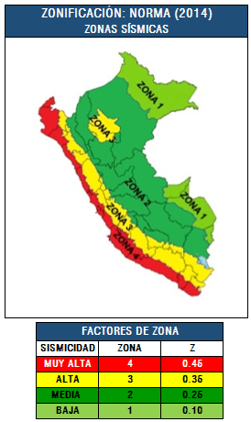
 |  | Altura de Sobrecimiento = |  |  |  |  |  |  | 0.35 |  |  | metros
Peso especifico del muro (gm) = |  |  |  |  |  |  |  |  | 1800 |  |  | Kg/m3
Peso especifico del CºAº (gca) = |  |  |  |  |  |  |  |  | 2400 |  |  | Kg/m3
Peso especifico del CºSº (gcs) = |  |  |  |  |  |  |  |  | 2300 |  |  | Kg/m3

 |  | DATOS PROYECTADOS DEL CIMIENTO :
Ac: 0.45 → |  |  | Ancho del Cimiento (a) = |  |  |  |  |  | 0.40 |  |  | metros
 |  | Altura del Cimiento (hc) = |  |  |  |  |  |  | 0.90 |  |  | metros
Profundidad del Cimiento (hf) = |  |  |  |  |  |  |  |  | 0.90 |  |  | metros
 |  | Altura de relleno (hr) = |  |  |  |  |  |  | 0.20 |  |  | metros

 |  | CALCULO OBTENIDO:
 |  | Ka = tg ^2 (45° - f/2) = |  |  |  |  |  |  | 0.22
 |  | Kp = tg ^2 (45° + f/2) = |  |  |  |  |  |  | 4.60
 | Ea = 1/2*Ka*gcs*(hc)^2 *B = |  |  |  |  |  |  |  | 202.55 |  |  | Kg
 | Ep = 1/2*Kp*gcs*(hc)^2 *B = |  |  |  |  |  |  |  | 4283.88 |  |  | Kg

 |  | CALCULO DEL PESO TOTAL:
 |  | Peso de la Solera (Ps) = |  |  |  |  |  |  | 150.00 |  |  | Kg
 |  | Peso del Muro (Pm) = |  |  |  |  |  |  | 675.00 |  |  | Kg
 | Peso del Sobrecimiento (s/c) = |  |  |  |  |  |  |  | 120.75 |  |  | Kg
 |  | Peso del Cimiento (Pc) = |  |  |  |  |  |  | 828.00 |  |  | Kg
 |  | Peso del Relleno (Pr) = |  |  |  |  |  |  | 104.00 |  |  | Kg |  |  |  |  |  | FACTOR DE ZONA |  |  |  |  |  | FACTOR DE USO
 |  |  |  |  | PESO TOTAL = |  |  |  | 1877.75 |  |  | Kg |  |  |  |  |  | ZONA |  |  | Z |  |  | TIPO |  |  |  | U
 |  |  |  |  |  |  |  |  |  |  |  |  |  |  |  |  |  | 4 |  |  | 0.45 |  |  | A |  |  |  | 1.50
 | Empuje sismico sobre la solera (Hs) = |  |  |  |  |  |  |  |  |  |  | 37.50 Kg |  |  |  |  |  | 3 |  |  | 0.35 |  |  | B |  |  |  | 1.30
Empuje sismico sobre la Albañilería (Ha) = |  |  |  |  |  |  |  |  |  |  |  | 281.25 Kg |  |  |  |  |  | 2 |  |  | 0.25 |  |  | C |  |  |  | 1.00
Empuje sismico sobre el s/cimiento (Hs/c) = |  |  |  |  |  |  |  |  |  |  |  | 50.31 Kg |  |  |  |  |  | 1 |  |  | 0.10 |  |  | D |  |  |  | 0.60
Empuje sismico sobra la Cimentación (Hc) = |  |  |  |  |  |  |  |  |  |  |  | 207.00 Kg
 |  |  |  |  |  |  |  |  |  |  |  |  |  |  |  |  | TABLA DE PESOS ESPECIFICOS DE LOS TERRENOS
 |  | CALCULO DE LA FUERZA RESISTENTE (Fr): |  |  |  |  |  |  |  |  |  |  |  |  |  |  | TIPO DE SUELO |  |  |  |  | Consistencia |  | Angulo de |  |  |  | Peso Especifico
 |  | Fr = µ * Ptotal + Ep = |  |  |  |  |  |  | 5410.53 |  |  | Kg |  |  |  |  |  |  |  |  |  |  |  | Fricción (f) |  |  |  | Kg /m3
 |  |  |  |  |  |  |  |  |  |  |  |  |  |  |  |  | Arena Gruesa o |  |  |  |  | Compacto |  | 40 |  | º |  | 2250
 |  | CALCULO DE LA FUERZA ACTUANTE (Fa): |  |  |  |  |  |  |  |  |  |  |  |  |  |  | Arena con Grava |  |  |  |  | Suelto |  | 35 |  | º |  | 1450
 | Fa = Hs+ Ha+Hc+ Hs/c+Ea = |  |  |  |  |  |  |  | 778.61 |  |  | Kg |  |  |  |  | Arena Media |  |  |  |  | Compacto |  | 40 |  | º |  | 2080
 |  |  |  |  |  |  |  |  |  |  |  |  |  |  |  |  |  |  |  |  |  | Suelto |  | 30 |  | º |  | 1450
 |  | F.S.D. = Fr/Fa = |  |  |  |  | 6.95 |  |  | > s |  |  |  |  |  |  | Arena Limosa Fina |  |  |  |  | Compacto |  | 30 |  | º |  | 2080
 |  |  |  |  |  |  |  |  |  |  |  |  |  |  |  |  | o Limo Arenoso |  |  |  |  | Suelto |  | 25 |  | º |  | 1365
 |  | F.S.D. = |  |  |  |  | 6.95 |  |  | > | 1.55 |  | → | OK!!! |  |  | Limo Uniforme |  |  |  |  | Compacto |  | 30 |  | º |  | 2160
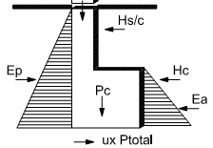
 |  |  |  |  |  |  |  |  |  |  |  |  |  |  |  |  |  |  |  |  |  | Suelto |  | 25 |  | º |  | 1365
 |  |  |  |  |  |  |  |  |  |  |  |  |  |  |  |  | Arcilla - Limo |  |  |  |  | Suave a Mediana |  | 20 |  | º |  | 1440 |  | - | 1920
 |  |  |  |  |  |  |  |  |  |  |  |  |  |  |  |  | Arcilla - Limosa |  |  |  |  | Suave a Mediana |  | 15 |  | º |  | 1440 |  | - | 1920
 |  |  |  |  |  |  |  |  |  |  |  |  |  |  |  |  | Arcilla |  |  |  |  | Suave a Mediana |  | 0 | - | 10 | º | 1440 |  | - | 1920

EXTREMO IZQUIERDO: |  |  |  |  |  |  |  |  |  |  |  |  |  |  |  |  |  |  |  | GRAFICO DE DISTRIBUCIONES:
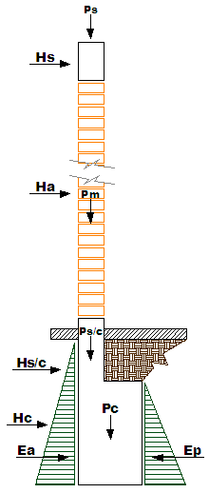
MOMENTO DE VOLTEO ( Mv ) :

Mv = Hi*di + Ea*ha

ELEMENTOS |  |  |  |  |  | H (Kg) |  |  | d (m) |  |  | M (Kg-m) |  |  | Mv (Kg-m)
Solera = |  |  |  |  |  | 37.50 |  |  | 3.88 |  |  | 145.31 |  |  | 1056.44
Muro de Albañilería = |  |  |  |  |  | 281.25 |  |  | 2.50 |  |  | 703.13
Sobrecimiento = |  |  |  |  |  | 50.31 |  |  | 1.08 |  |  | 54.09
Cimiento = |  |  |  |  |  | 207.00 |  |  | 0.45 |  |  | 93.15
Empuje Activo = |  |  |  |  |  | 202.55 |  |  | 0.30 |  |  | 60.76

MOMENTO RESISTENTE ( Mr ) :

Mr = Peso total x a/2 x Ep x hf/3 |  |  |  |  |  |  |  |  |  |  |  | → | Mr = |  |  | 1660.72

 |  | F.S.D. = Mr/Mv = |  |  |  |  | 1.57 |  |  | > s

 |  | F.S.D. = |  |  |  |  | 1.57 |  |  | > | 1.55 |  | → | OK!!!

EXTREMO DERECHO:

MOMENTO DE VOLTEO ( Mv ) : |  |  |  |  |  |  |  | Mv = Hi*di + Ea*ha

ELEMENTOS |  |  |  |  |  | H (Kg) |  |  | d (m) |  |  | M (Kg-m) |  |  | Mv (Kg/m)
Solera = |  |  |  |  |  | 37.50 |  |  | 3.88 |  |  | 145.31 |  |  | 1056.44
Muro de Albañilería = |  |  |  |  |  | 281.25 |  |  | 2.50 |  |  | 703.13
Sobrecimiento = |  |  |  |  |  | 50.31 |  |  | 1.08 |  |  | 54.09
Cimiento = |  |  |  |  |  | 207.00 |  |  | 0.45 |  |  | 93.15
Empuje Activo = |  |  |  |  |  | 202.55 |  |  | 0.30 |  |  | 60.76

MOMENTO RESISTENTE ( Mr ) : |  |  |  |  |  |  |  |  |  |  |  |  |  |  |  |  |  |  | GRAFICO DE RESULTADOS:

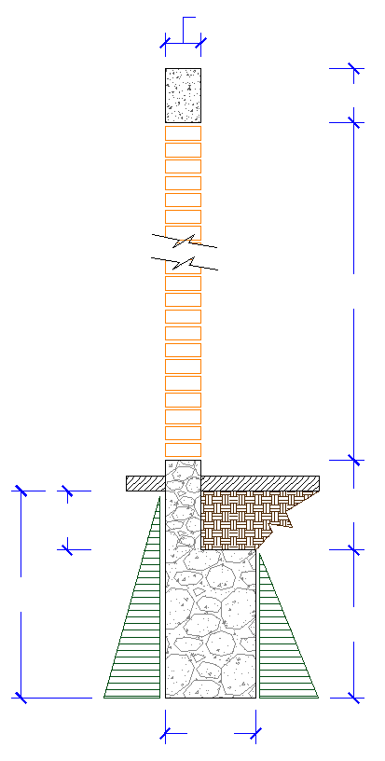
Mr = Peso total x a/2 x Ep x hf/3 |  |  |  |  |  |  |  |  |  |  |  |  | → | Mr = |  |  | 1660.72 |  | ESPESOR DE SOLERA → |  |  |  |  | 0.25 m
 |  |  |  |  |  |  |  |  |  |  |  |  |  |  |  |  |  |  | MURO DE SOGA, E → |  |  |  |  | 0.15 m
 |  | F.S.D. = Mr/Mv = |  |  |  |  | 1.57 |  |  | > s |  |  |  |  |  |  |  |  |  |  |  |  |  |  | EL MURO ES PORTANTE

 |  | F.S.D. = |  |  |  |  | 1.57 |  |  | > | 1.55 |  | → | OK!!! |  |  |  |  |  |  |  |  |  |  |  |  |  |  | 0.25 m

ESFUERZOS SOBRE EL TERRENO :

Xo = (Mr - Mv)/Ptotal |  |  |  |  |  | → |  | 0.32 m
e = Xo - a/2 |  |  |  |  |  | → |  | 0.12

s t = Ptotal/(2*B(a/2-e)) = |  |  |  |  |  |  | 1.20 Kg/cm2 |  |  |  |  | < | 1.55 |  | → | OK!!! |  |  |  |  |  |  |  |  |  |  |  |  | 2.50 m

 |  | RESULTADOS:
 |  |  | USAREMOS:
 |  |  | Ancho de SobreCimiento = |  |  |  |  |  |  |  | 0.15 metros
 |  |  | Altura de SobreCimiento = |  |  |  |  |  |  |  | 0.35 metros |  |  |  |  |  |  |  |  |  |  |  |  |  | 0.15 m |  | → ANCHO DE SOBRECIMIENTO
 |  |  | Ancho de Cimiento = |  |  |  |  |  |  |  | 0.40 metros
 |  |  | Altura de Cimiento = |  |  |  |  |  |  |  | 0.90 metros |  |  |  |  |  |  |  | Protector→ |  |  |  | 0.15 m
 |  |  | Profundidad del Cimiento = |  |  |  |  |  |  |  | 0.90 metros
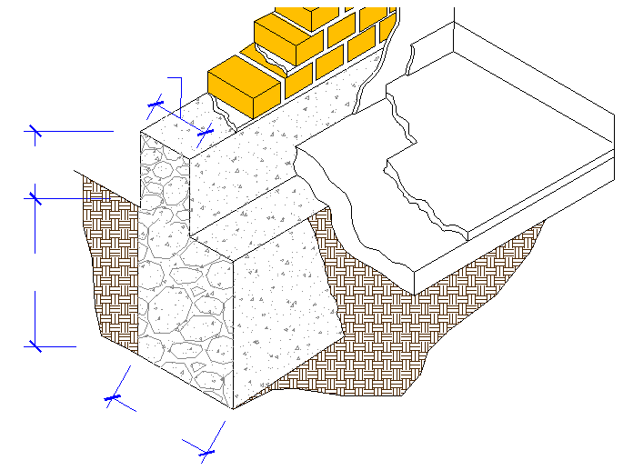
 |  |  |  |  |  |  |  |  |  |  |  |  |  |  |  |  |  |  |  |  |  |  |  |  |  |  |  |  | 0.35 m
 |  |  |  | 0.15m |  |  |  |  |  |  |  |  |  |  |  |  |  |  |  |  | 0.20 m

 | 0.35m |  |  |  |  |  |  |  |  |  |  |  |  |  |  |  |  |  | 0.90 m
 |  |  |  |  |  |  |  |  |  |  |  |  |  |  |  |  |  |  |  |  |  |  |  |  |  |  |  |  | 0.90 m

 | 0.90m

 |  |  |  | 0.40m |  |  |  |  |  |  |  |  |  |  |  |  |  |  |  |  |  |  |  | 0.40m

